Schreiben
SCHREIBEN | 30 Minuten

Schreiben Sie entweder Aufgabe A oder Aufgabe B in das unten stehende Textfeld.

AUFGABE A

Schreiben Sie einen ausführlichen Aufnahmebericht als zusammenhängenden Text. Benutzen Sie alle Informationen aus dem Anamnesebogen. Ergänzen Sie bei Bedarf weitere Details. Schreiben Sie ca. 120–170 Wörter.
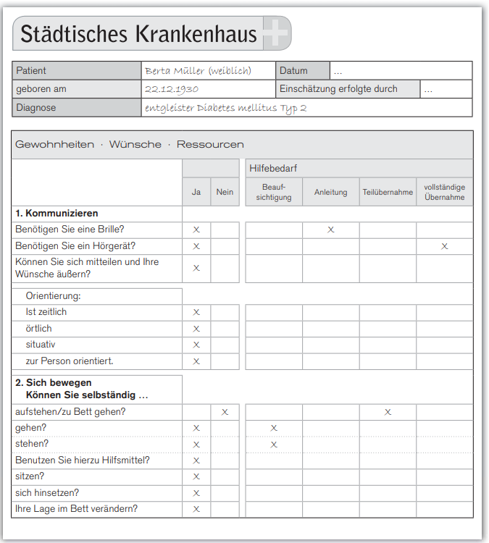
Aufnahmebericht

AUFGABE B

Schreiben Sie einen ausführlichen Biographiebericht als zusammenhängenden Text. Die Daten im Biographiefragebogen helfen Ihnen dabei. Benutzen Sie alle Informationen aus dem Biographiefragebogen. Ergänzen Sie bei Bedarf weitere Details. Schreiben Sie ca. 120–170 Wörter

Biographiebericht
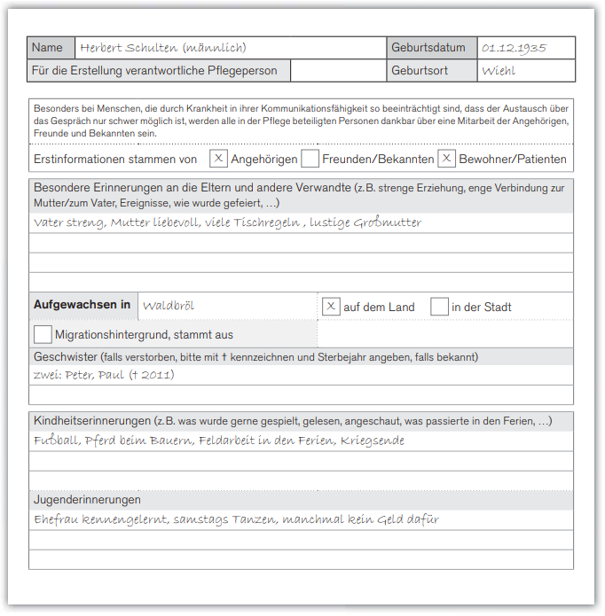

 |  | 20

